Eventos
 |  | PLANILHA PARA ORGANIZAÇÃO DE EVENTOS

Defina ao lado a sua checklist de atividades que devem ser executadas para a realização do seu evento.
Conforme o STATUS da atividade é definido como "ok", a linha é marcada de verde.
 |  | Evento: | 1º Workshop para organização de eventos
 |  | Data: | 01 à 05/fevereiro de 2021
 |  | Descrição: | Workshop para planejamento e organização de eventos

 |  | DATA | AÇÃO | DATA PREVISTA DE CONCLUSÃO | OBS | STATUS
1 | 1-44197 | 2021-01-01 | Definir o tema/nome do evento | 2021-01-03 |  | ok
2 | 2-44197 | 2021-01-01 | Identificar o público-alvo | 2021-01-03 |  | ok
3 | 3-44197 | 2021-01-01 | Definir local | 2021-01-03 |  | ok
1 | 1-44198 | 2021-01-02 | Definir equipe de trabalho | 2021-01-04 |  | ok
2 | 2-44198 | 2021-01-02 | Listar fornecedores | 2021-01-04 |  | ok
3 | 3-44198 | 2021-01-02 | Definir staff/equipe do evento | 2021-01-04 |  | ok
1 | 1-44199 | 2021-01-03 | Criar um site para o evento | 2021-01-05 |  | ok
2 | 2-44199 | 2021-01-03 | Definir a data do evento | 2021-01-05
3 | 3-44199 | 2021-01-03 | Verificar equipamentos do evento | 2021-01-05
1 | 1-44200 | 2021-01-04 | Estabelecer custos e orçamento para o evento | 2021-01-06
2 | 2-44200 | 2021-01-04 | Listar patrocinadores | 2021-01-06
3 | 3-44200 | 2021-01-04 | Marcar reuniões do evento | 2021-01-06
1 | 1-44201 | 2021-01-05 | Encontrar local | 2021-01-07
2 | 2-44201 | 2021-01-05 | Definir identidade visual do evento | 2021-01-07
3 | 3-44201 | 2021-01-05 | Divulgação | 2021-01-07
1 | 1-44202 | 2021-01-06 | Listar atrações | 2021-01-08
2 | 2-44202 | 2021-01-06 | Definir temas/atrações | 2021-01-08
3 | 3-44202 | 2021-01-06 | Definir a programação | 2021-01-08
1 | 1-44203 | 2021-01-07 | Definir preços dos ingressos | 2021-01-09
2 | 2-44203 | 2021-01-07 | Contratar seguro | 2021-01-09
3 | 3-44203 | 2021-01-07 | Checar conclusão das tarefas anteriores | 2021-01-09
1 | 1-44204 | 2021-01-08 | Confirmar acordo de patrocinadores | 2021-01-10
2 | 2-44204 | 2021-01-08 | Contratar serviços necessários para evento | 2021-01-10
1 | 1-44228 | 2021-02-01 | Dia 1 do evento | 2021-02-01
1 | 1-44229 | 2021-02-02 | Dia 2 do evento | 2021-02-02
1 | 1-44230 | 2021-02-03 | Dia 3 do evento | 2021-02-03
1 | 1-44231 | 2021-02-04 | Dia 4 do evento | 2021-02-04
1 | 1-44232 | 2021-02-05 | Dia 5 do evento | 2021-02-05
1 | 1-44235 | 2021-02-08 | Enviar certificados | 2021-02-08

Calendário
CALENDÁRIO DE EVENTOS
- O calendário abaixo resume de forma visual a lista de atividades que devem ser feitas durante o período de organização do evento, a partir das tarefas listadas na tabela da aba "Eventos".
- A visualização do calendário é mensal. Caso o período de organização do seu evento ultrapasse um único mês, é possível trocar o mês de visualização através do botão.

 | 2021 | FEVEREIRO

 | DOM | SEG | TER | QUA | QUI | SEX | SÁB

 |  | 2021-02-01 | 2021-02-02 | 2021-02-03 | 2021-02-04 | 2021-02-05 | 2021-02-06
1 |  | Dia 1 do evento | Dia 2 do evento | Dia 3 do evento | Dia 4 do evento | Dia 5 do evento
2
3
4
5

 | 2021-02-07 | 2021-02-08 | 2021-02-09 | 2021-02-10 | 2021-02-11 | 2021-02-12 | 2021-02-13
1 |  | Enviar certificados
2
3
4
5

 | 2021-02-14 | 2021-02-15 | 2021-02-16 | 2021-02-17 | 2021-02-18 | 2021-02-19 | 2021-02-20
1
2
3
4
5

 | 2021-02-21 | 2021-02-22 | 2021-02-23 | 2021-02-24 | 2021-02-25 | 2021-02-26 | 2021-02-27
1
2
3
4
5

 | 2021-02-28
1
2
3
4
5

1
2
3
4
5

Sobre a Hashtag

Nossas Redes Sociais
Canal Youtube Hashtag Treinamentos
Perfil Instagram Hashtag Treinamentos
Minicursos de Excel Gratuitos
Excel Impressionador

Quer saber mais sobre o nosso Curso Completo de Excel? Clique no link abaixo para garantir sua vaga na próxima turma:
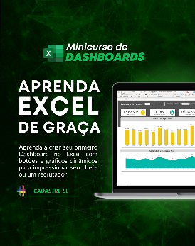

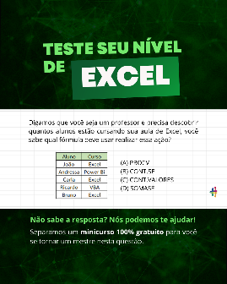

Quem somos
Com dezenas de milhares de alunos treinados em todo o Brasil, a Hashtag Treinamentos sabe exatamente como ajudar seus alunos a se tornarem referências onde trabalham ou onde pensam em trabalhar.
Todos os nossos programas são extremamente didáticos, com índice de satisfação superior a 98,3% e levam qualquer um do básico até o nível Impressionador, que está além do avançado.

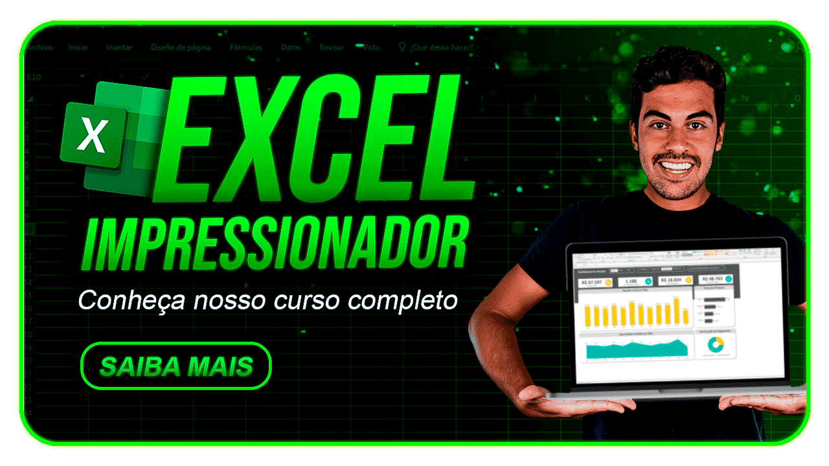
Minicurso de Dashboards
Minicurso de 10 temas mais cobrados no merdado
Teste seu nível de Excel

Para ter acesso ao minicurso, basta clicar nas imagens de interesse!

